Sheet1
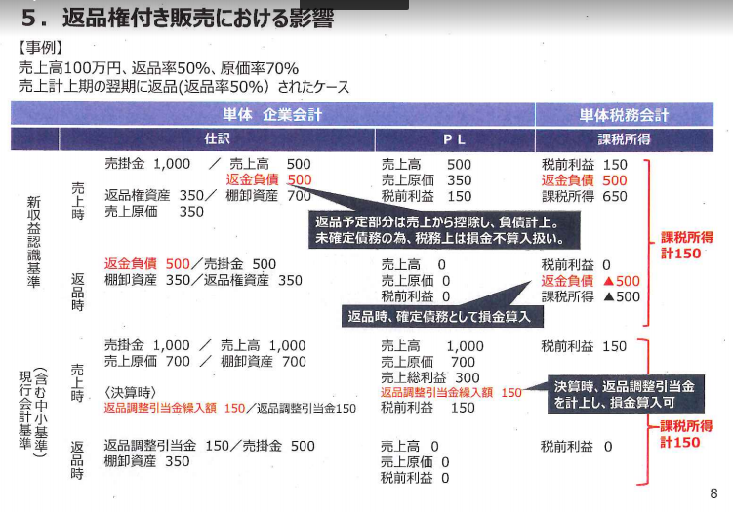
＜経過措置＞
 | 経過措置残存期間 | 10 | 9 | 8 | 7 | 6 | 5 | 4 | 3 | 2 | 1 | 0 | 0
 | 事業年度終了 | 2021-09-30 | 2022-09-30 | 2023-09-30 | 2024-09-30 | 2025-09-30 | 2026-09-30 | 2027-09-30 | 2028-09-30 | 2029-09-30 | 2030-09-30 | 2031-09-30 | 2032-09-30
PL | 当期純利益 | 1,000,000,000 | 1,000,000,000 | 1,000,000,000 | 1,000,000,000 | 1,000,000,000 | 1,000,000,000 | 1,000,000,000 | 1,000,000,000 | 1,000,000,000 | 1,000,000,000 | 1000000000 | 1000000000
 | 返品調整引当金繰入額 | 200,000,000 | 200,000,000 | 200,000,000 | 200,000,000 | 200,000,000 | 200,000,000 | 200,000,000 | 200,000,000 | 200,000,000 | 200,000,000 | 200000000 | 200000000
 | 返品調整引当金戻入額 | 200,000,000 | 200,000,000 | 200,000,000 | 200,000,000 | 200,000,000 | 200,000,000 | 200,000,000 | 200,000,000 | 200,000,000 | 200,000,000 | 200000000 | 200000000
 | 返品調整引当金限度額 | 50,000,000 | 45,000,000 | 40,000,000 | 35,000,000 | 30,000,000 | 25,000,000 | 20,000,000 | 15,000,000 | 10,000,000 | 5,000,000 | 0 | 0
法人税 | 返品調整引当金限度超過額（加算） | 150,000,000 | 155,000,000 | 160,000,000 | 165,000,000 | 170,000,000 | 175,000,000 | 180,000,000 | 185,000,000 | 190,000,000 | 195,000,000 | 200,000,000 | 200,000,000
 | 返品調整引当金限度超過額認容（減算） | 150,000,000 | 150,000,000 | 155,000,000 | 160,000,000 | 165,000,000 | 170,000,000 | 175,000,000 | 180,000,000 | 185,000,000 | 190,000,000 | 195,000,000 | 200,000,000
 | 加減算差額（加算－減算） | 0 | 5,000,000 | 5,000,000 | 5,000,000 | 5,000,000 | 5,000,000 | 5,000,000 | 5,000,000 | 5,000,000 | 5,000,000 | 5,000,000 | 0
 | 課税所得 | 1,000,000,000 | 1,005,000,000 | 1,005,000,000 | 1,005,000,000 | 1,005,000,000 | 1,005,000,000 | 1,005,000,000 | 1,005,000,000 | 1,005,000,000 | 1,005,000,000 | 1,005,000,000 | 1,000,000,000 | 12,050,000,000

10年間経過措置があるため、10年に渡って影響額が分散

＜経過措置がなかった場合＞
 | 経過措置残存期間 | 10 | 9 | 8 | 7 | 6 | 5 | 4 | 3 | 2 | 1 | 0 | 0
 | 事業年度終了 | 2021-09-30 | 2022-09-30 | 2023-09-30 | 2024-09-30 | 2025-09-30 | 2026-09-30 | 2027-09-30 | 2028-09-30 | 2029-09-30 | 2030-09-30 | 2031-09-30 | 2032-09-30
PL | 当期純利益 | 1,000,000,000 | 1,000,000,000 | 1,000,000,000 | 1,000,000,000 | 1,000,000,000 | 1,000,000,000 | 1,000,000,000 | 1,000,000,000 | 1,000,000,000 | 1,000,000,000 | 1000000000 | 1000000000
 | 返品調整引当金繰入額 | 200,000,000 | 200,000,000 | 200,000,000 | 200,000,000 | 200,000,000 | 200,000,000 | 200,000,000 | 200,000,000 | 200,000,000 | 200,000,000 | 200000000 | 200000000
 | 返品調整引当金戻入額 | 200,000,000 | 200,000,000 | 200,000,000 | 200,000,000 | 200,000,000 | 200,000,000 | 200,000,000 | 200,000,000 | 200,000,000 | 200,000,000 | 200000000 | 200000000
 | 返品調整引当金限度額 | 0 | 0 | 0 | 0 | 0 | 0 | 0 | 0 | 0 | 0 | 0 | 0
法人税 | 返品調整引当金限度超過額（加算） | 200,000,000 | 200,000,000 | 200,000,000 | 200,000,000 | 200,000,000 | 200,000,000 | 200,000,000 | 200,000,000 | 200,000,000 | 200,000,000 | 200,000,000 | 200,000,000
 | 返品調整引当金限度超過額認容（減算） | 150,000,000 | 200,000,000 | 200,000,000 | 200,000,000 | 200,000,000 | 200,000,000 | 200,000,000 | 200,000,000 | 200,000,000 | 200,000,000 | 200,000,000 | 200,000,000
 | 加減算差額（加算－減算） | 50,000,000 | 0 | 0 | 0 | 0 | 0 | 0 | 0 | 0 | 0 | 0 | 0
 | 課税所得 | 1,050,000,000 | 1,000,000,000 | 1,000,000,000 | 1,000,000,000 | 1,000,000,000 | 1,000,000,000 | 1,000,000,000 | 1,000,000,000 | 1,000,000,000 | 1,000,000,000 | 1,000,000,000 | 1,000,000,000 | 12,050,000,000

経過措置がない場合、初年度で影響が100％実現

